表紙
DX-IT推進指標
指標評価シート

2026年5月25日
独立行政法人情報処理推進機構
©Information-technology Promotion Agency, Japan（IPA）
URL: https://www.ipa.go.jp/disc/committee/dx-it-data-assessment.html
https://www.ipa.go.jp/

＜この文書のご利用にあたって＞本指標の内容を適用した結果生じたこと、また、適用できなかった結果については、
IPAは一切の責任を負いかねますのでご了承ください。

使用方法
指標回答シート
・本シートは 自社の評価結果を入力するために使用する
・正解・不正解を判定するものではなく、現状を客観的に把握するための自己評価として活用する
・回答内容を更新すると、自己評価レポートに自動で反映されるため、定期的な見直しにも利用できる

 | 目指す方向性
 | ・「DX推進指標No.Xが目指す方向性」は、DX推進指標の該当設問におけるレベル4を示している
 | ・本指標は、DX組織指標レベル4の状態を細分化・具体化する形で設問を構成している
 | ・本指標における各設問の成熟度を高めることにより、DX組織指標レベル4の実現を目指す構成である
 | ※DX推進指標： |  | https://www.ipa.go.jp/digital/dx-suishin/about.html

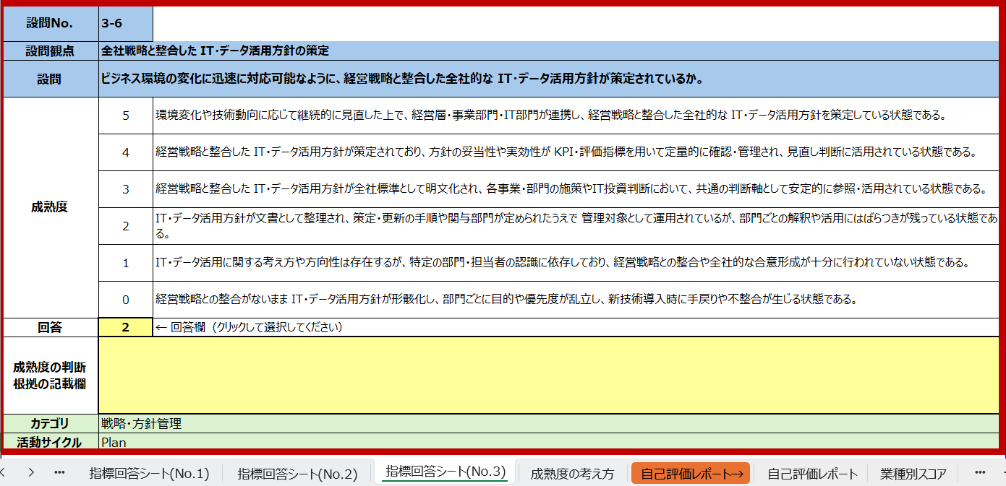
①
 | 機能
 | ・ITシステムの環境整備に関する各設問に対し、成熟度を入力
 | ・回答結果をもとに、自己評価レポートを自動生成
②
 | ・個別設問の評価結果を一元的に管理

 | 使用方法
 | ①各設問の文章を読む
 | ②現在の自社の状況に最も近い成熟度を選択
③
 | ③成熟度の判断根拠を記載
 | ④全設問の回答後、自己評価レポートのシートを開く

④
 | ※一次回答後に二次回答を行う際、過去にどのような根拠で成熟度を選択したかを確認できるよう、
 | 回答根拠の記述欄を設けている。
 | また、複数名で回答する場合において、判断根拠を共有するために活用可能。

自己評価レポート
・自己評価レポートは、課題の所在を整理するための資料として使用する
・レーダーチャートにより「どの領域を」「どの改善アプローチで」検討すべきかを整理する
・本レポート単体で結論を出すのではなく、次に参照すべきガイドブックの箇所を特定するための起点として活用する
※業界平均との比較は今後検討予定
業界別スコアのデータは仮値である
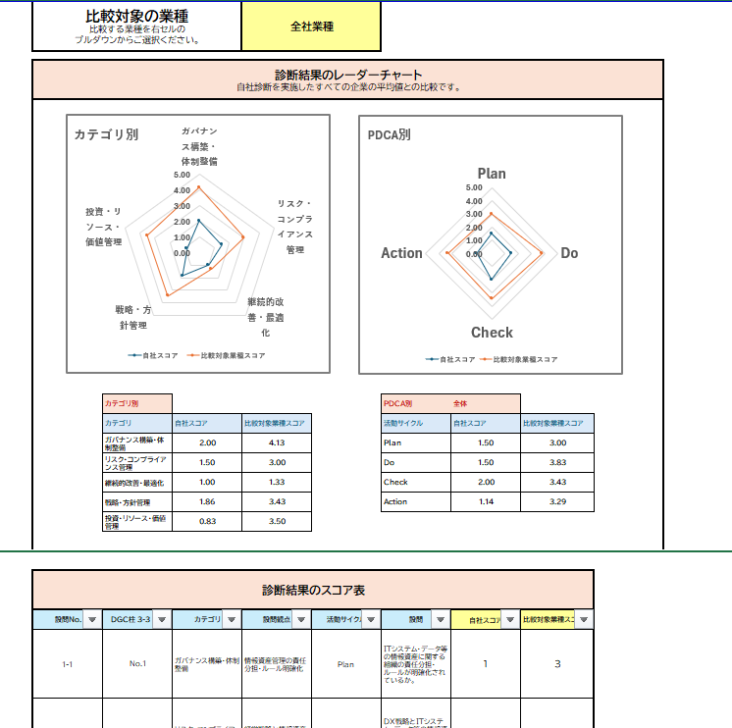
①
 | 機能
 | ・レーダーチャート(観点別：カテゴリ・PDCA・ DX推進指標 No.)
 |  | ・カテゴリ：ITガバナンスのどの領域に課題があるかを把握
 |  | ・PDCA：計画・実行・評価・改善のどの段階が弱いかを把握
 |  | ・DX推進指標 No.： DX推進指標 No.ごとに、PDCAのどの段階が弱いかを把握
 | ・スコア表
 |  | ・DX推進指標 No.・カテゴリ・活動サイクル・設問観点ごとに一覧化
 |  | ・フィルター機能を活用して、上記の観点ごとにソートが可能
②
 | 使用方法
 | ①レーダーチャートを用いて、自社の状況の全体感を把握
 | ②平均スコアを参照し、課題となっているカテゴリ・PDCAを特定
 | ③スコア表のフィルター機能を活用し、影響の大きい個別設問を確認し、
③
 | 該当する箇所のガイドブックを参照

成熟度の考え方
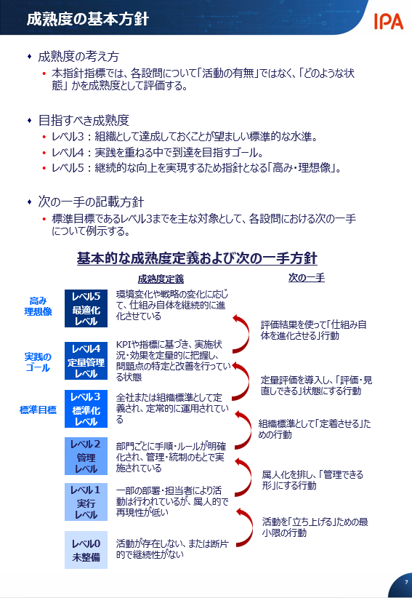

ビジネス環境の変化に迅速に対応可能なように、経営戦略および事業戦略と整合した全社的な IT・データ活用方針が策定されているか。

自己評価レポート
比較対象の業種 比較する業種を右セルの プルダウンからご選択ください。 |  |  | 全社業種

診断結果のレーダーチャート 自社診断を実施したすべての企業の平均値との比較です。

カテゴリ別
 | 自社スコア | 比較対象業種スコア
ガバナンス構築・体制整備 | 2.20 | 4.13
リスク・コンプライアンス管理 | 2.60 | 2.50
継続的改善・最適化 | 1.67 | 3.67
戦略・方針管理 | 0.00 | 2.86
投資・リソース・価値管理 | 1.20 | 3.50
PDCA別
 | 自社スコア | 比較対象業種スコア
Plan | 0.00 | 3.00
Do | 1.75 | 3.83
Check | 2.57 | 3.43
Action | 1.43 | 3.29

 |  |  | カテゴリ別 |  |  |  | PDCA別 | 全体
 |  |  | カテゴリ | 自社スコア | 比較対象業種スコア |  | 活動サイクル | 自社スコア | 比較対象業種スコア
 |  |  | ガバナンス構築・体制整備 | 2.20 | 4.13 |  | Plan |  | 3.00
 |  |  | リスク・コンプライアンス管理 | 2.60 | 2.50 |  | Do | 1.75 | 3.83
 |  |  | 継続的改善・最適化 | 1.67 | 3.67 |  | Check | 2.57 | 3.43
 |  |  | 戦略・方針管理 |  | 2.86 |  | Action | 1.43 | 3.29
 |  |  | 投資・リソース・価値管理 | 1.20 | 3.50

DX推進指標別 No.23
 | 自社スコア | 比較対象業種スコア
Plan | 0.00 | 2.75
Do | 0.00 | 4.00
Check | 2.00 | 2.67
Action | 1.67 | 2.67
DX推進指標別 No.24
 | 自社スコア | 比較対象業種スコア
Plan | 0.00 | 4.00
Do | 2.50 | 4.50
Check | 3.50 | 4.00
Action | 0.00 | 3.00
DX推進指標別 No.25
 | 自社スコア | 比較対象業種スコア
Plan | 0.00 | 2.33
Do | 1.00 | 3.33
Check | 2.50 | 4.00
Action | 2.50 | 4.50

 | DX推進指標別 | No.23 |  |  | DX推進指標別 | No.24 |  |  | DX推進指標別 | No.25
 | 活動サイクル | 自社スコア | 比較対象業種スコア |  | 活動サイクル | 自社スコア | 比較対象業種スコア |  | 活動サイクル | 自社スコア | 比較対象業種スコア
 | Plan |  | 2.75 |  | Plan |  | 4.00 |  | Plan |  | 2.33
 | Do |  | 4.00 |  | Do | 2.50 | 4.50 |  | Do | 1.00 | 3.33
 | Check | 2.00 | 2.67 |  | Check | 3.50 | 4.00 |  | Check | 2.50 | 4.00
 | Action | 1.67 | 2.67 |  | Action | 0.00 | 3.00 |  | Action | 2.50 | 4.50

 |  | 診断結果のスコア表

 |  | 設問No. | DX推進指標 No. | カテゴリ | 活動サイクル | 設問観点 | 設問 | 自社スコア | 比較対象業種スコア
 |  | 1-1 | No.23 | ガバナンス構築・体制整備 | Plan | 情報資産管理の責任分担・ルール明確化 | ITシステム・データ等の情報資産に関する組織の責任分担・ルールが明確化されているか。 | - | 3
 |  | 1-2 | No.23 | 戦略・方針管理 | Plan | 経営戦略と情報資産の関係性整備 | DX戦略とITシステム・データ等の情報資産の関係性が整理されているか。 | - | 5
 |  | 1-3 | No.23 | 戦略・方針管理 | Do | 全社最適に向けた部門横断の取り組み | 各種計画について、IT部門と各部門が認識共有を図りながら、各部門がオーナーシップを持って取り組みを進めているか。 | - | 4
 |  | 1-4 | No.23 | リスク・コンプライアンス管理 | Plan | リスク評価方針整備 | ITシステム・データ等の情報資産に関連するリスクを識別・評価するための基準と管理方針が整理され、対応計画が立案されているか。 | - | 1
 |  | 1-5 | No.23 | リスク・コンプライアンス管理 | Check | リスク管理の実行結果の評価 | 立案したリスク対応計画の結果確認（期待水準に達しているか）を行っているか。 | 2 | 1
 |  | 1-6 | No.23 | リスク・コンプライアンス管理 | Action | リスク評価方針更新 | 評価結果に基づき、リスク基準や管理方針の改善項目を抽出しているか。 | 2 | 1
 |  | 1-7 | No.23 | 継続的改善・最適化 | Action | ITシステム・データ利用の改善方針更新 | 評価結果に基づき、システムやデータ基盤に関する性能・利用状況・品質・活用価値の改善点を抽出し、改善施策や運用方針の見直しに反映しているか。 | 2 | 2
 |  | 1-8 | No.23 | 投資・リソース・価値管理 | Plan | リソース最適化方針整備 | ITリソース（人材・予算等）に対して、全社最適を見据えて優先順位を踏まえた配分・投資計画を立案できているか。 | - | 2
 |  | 1-9 | No.23 | 投資・リソース・価値管理 | Check | リソース最適化の実行結果の評価 | 立案したリソース最適化計画の結果確認（期待水準に達しているか）を行っているか。 | 4 | 2
 |  | 1-10 | No.23 | 投資・リソース・価値管理 | Check | ITシステム投資・データ利活用の実行結果の評価 | システムやデータ基盤の利用状況・性能・品質を把握し、期待される価値（業務効率化、処理能力向上、データ活用価値等）が発揮されているかを評価しているか。 | 0 | 5
 |  | 1-11 | No.23 | 投資・リソース・価値管理 | Action | リソース最適化方針更新 | 評価結果に基づき、リソース配分や投資計画の優先順位の改善項目を抽出しているか。 | 1 | 5
 |  | 2-1 | No.24 | ガバナンス構築・体制整備 | Plan | 技術負債抑止のための方針・運用ルール整備 | 技術負債抑止のための方針・役割・意思決定プロセスを明確化し、統一的に運用できる枠組みを構築しているか。 | - | 5
 |  | 2-2 | No.24 | ガバナンス構築・体制整備 | Plan | ステークホルダー間の合意形成ルールの整備 | 技術的負債抑止のための投資判断・刷新判断について、経営層・事業部門・IT部門との説明・合意形成のルールを定め、透明性の高い意思決定が行われているか。 | - | 5
 |  | 2-3 | No.24 | ガバナンス構築・体制整備 | Do | 社内連携・外部委託・保守運用の管理・統制 | 社内連携体制を構築した上で、社内品質基準・保守委託先・サプライヤ品質・契約遵守・成果を適切に監督しているか。 | 3 | 5
 |  | 2-4 | No.24 | ガバナンス構築・体制整備 | Action | 技術負債抑止のための運用ルールおよびIT戦略の見直し | 評価結果に基づき、アーキ基準・体制・プロセス・運用ルールを改善し、再レガシー化を防止する仕組みが機能しているか。 | 0 | 3
 |  | 2-5 | No.24 | 戦略・方針管理 | Plan | 既存情報資産と整合したIT戦略の整備 | 刷新・更新計画と既存資産状態（老朽度・依存関係）が整合しており、戦略と資産状況が矛盾しないよう管理・整理されているか。 | - | 2
 |  | 2-6 | No.24 | リスク・コンプライアンス管理 | Do | 技術負債解消の実行 | 老朽度・技術負債を棚卸し、老朽化したシステムの更新や技術負債解消の取り組みが計画的に実施されているか。 | 2 | 4
 |  | 2-7 | No.24 | リスク・コンプライアンス管理 | Check | 老朽化・技術負債リスクの評価 | システムの肥大化・複雑化、ブラックボックス化・技術負債の兆候・依存関係・障害傾向が定期的に評価され、全社戦略との整合性が監視されているか。 | 3 | 3
 |  | 2-8 | No.24 | リスク・コンプライアンス管理 | Check | 部門間連携・対策実行結果の評価 | 部門横断体制の機能状況及び戦略に沿った対策の実行状況を定期的に監査・レビューしているか。 | 4 | 5
 |  | 2-9 | No.24 | 投資・リソース・価値管理 | Action | 技術負債抑止の計画見直し | 老朽化リスクや全社戦略の変化に応じて、刷新計画・投資配分を見直し、根本的にリスクを取り除くための改善が行われているか。 | 0 | 3
 |  | 3-1 | No.25 | ガバナンス構築・体制整備 | Do | ベンダーの選定・管理 | コスト・品質・技術特性等を踏まえた最適なベンダー選定を前提としつつ、不必要なベンダーロックインを回避し、将来的な最新デジタル技術との円滑な連携や選択肢の確保が可能となるよう、全社統一の基準に基づいたベンダー選定・管理が実施されているか。 | 1 | 3
 |  | 3-2 | No.25 | ガバナンス構築・体制整備 | Check | アーキテクチャ標準・運用ルールの遵守度評価 | アーキテクチャ標準や運用ルールの遵守状況が定期的に評価され、逸脱が把握されているか。 | 3 | 4
 |  | 3-3 | No.25 | ガバナンス構築・体制整備 | Action | IT・データ活用方針、アーキテクチャ標準の更新 | 監視結果やリスク評価に基づき、アーキテクチャ標準や運用ルールが適切に見直されているか。 | 4 | 5
 |  | 3-4 | No.25 | 戦略・方針管理 | Plan | IT戦略・ロードマップの更新 | IT 戦略やロードマップが定期的に見直され、最新の経営方針や外部環境を反映しているか。 | - | 2
 |  | 3-5 | No.25 | 戦略・方針管理 | Plan | システムアーキテクチャの全社標準の整備 | データ構造・API・技術標準など、アーキテクチャの全社標準が整備されているか。 | - | 4
 |  | 3-6 | No.25 | 戦略・方針管理 | Plan | 全社戦略と整合したIT・データ活用方針の策定 | ビジネス環境の変化に迅速に対応可能なように、経営戦略で示されている重点テーマや目標と対応付けた上で、部分最適も含めて全社的な観点から整理し、 IT・データ活用方針が策定されているか。 | - | 1
 |  | 3-7 | No.25 | 戦略・方針管理 | Do | 部門横断プロジェクトの統制 | 複数の業務領域に跨る刷新・更新プロジェクトが、統合された枠組みで統制されているか。 | - | 2
 |  | 3-8 | No.25 | 継続的改善・最適化 | Do | 安定かつ迅速な新技術の導入 | API 化・クラウド化・疎結合化等により、安定性を保ちながら迅速な最新デジタル技術の実装・更新が行えているか。 | 1 | 5
 |  | 3-9 | No.25 | 継続的改善・最適化 | Check | 新技術の導入速度・障害傾向の評価 | 最新デジタル技術の実装・更新にかかる期間や、実装・更新後の障害傾向が可視化され、改善要否が評価されているか。 | 2 | 4
 |  | 3-10 | No.25 | 投資・リソース・価値管理 | Action | リソース配分・投資計画の見直し | 評価結果を踏まえて、ビジネス環境の変化や新たな事業機会に対応できるよう、刷新計画・投資配分・資源配置が適切に見直されているか。 | 1 | 4

